상품제안서
주문제작 PVC 캐릭터 병따개 | 상품코드: S44895

 |  |  |  |  |  |  | 02-713-8555 | www.synergygift.co.kr
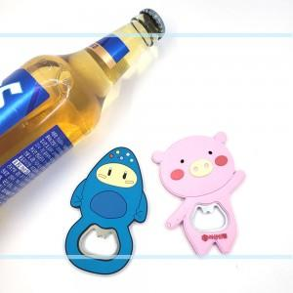

【상세/제작정보】 | <p style="text-align: left;" align="left"><span style="font-size: 14pt;">※ 디자인 크기, 색상, 난이도에 따라 가격편차 발생됩니다.(별도문의)</span></p>

【인쇄/포장옵션】 | PVC인쇄 / 포장불가능

【공급단가】 | 수량 | 1,000~ | 3,000~ | 5,000~ | 10,000~ | 20,000~
*VAT별도 | 단가 | 1,750원 | 1,660원 | 1,570원 | 1,530원 | 1,510원

【상품 URL】 | https://www.synergygift.co.kr:443/src/goods_detail.php?gdno=44895

